moyenne corrigé
Utilisez la fonction moyenne pour effectuer les calculs suivants :

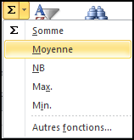
Exercice 1
 | matière A
Elève 1 | 10
Elève 2 | 12
Elève 3 | 11
Elève 4 | 9
Elève 5 | 4
Elève 6 | 17
Elève 7 | 15
Elève 8 | 18
Elève 9 | 9
Elève 10 | 3
moyenne | 10.8

fitzco 2010

